editando relacionamento
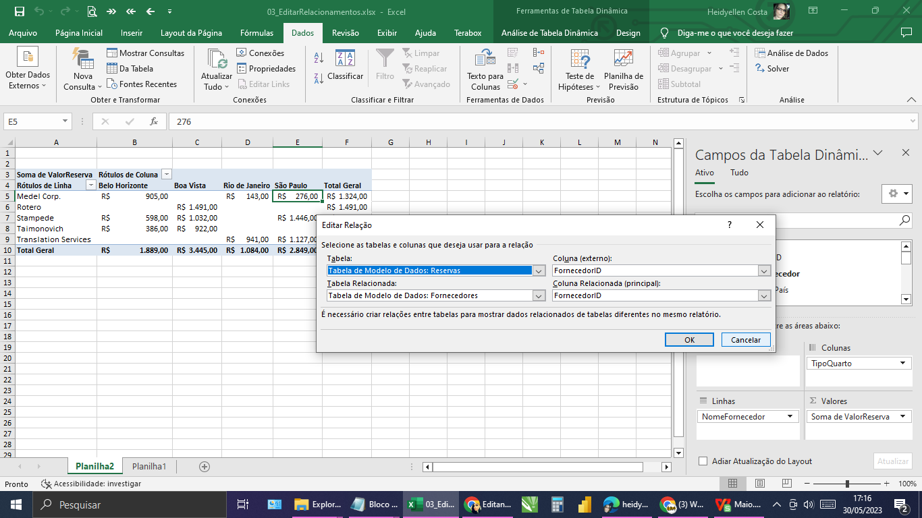
Soma de ValorReserva | Rótulos de Coluna
Rótulos de Linha | Belo Horizonte | Boa Vista | Rio de Janeiro | São Paulo | Total Geral
Medel Corp. | R$ 905.00 |  | R$ 143.00 | R$ 276.00 | R$ 1,324.00
Rotero |  | R$ 1,491.00 |  |  | R$ 1,491.00
Stampede | R$ 598.00 | R$ 1,032.00 |  | R$ 1,446.00 | R$ 3,076.00
Taimonovich | R$ 386.00 | R$ 922.00 |  |  | R$ 1,308.00
Translation Services |  |  | R$ 941.00 | R$ 1,127.00 | R$ 2,068.00
Total Geral | R$ 1,889.00 | R$ 3,445.00 | R$ 1,084.00 | R$ 2,849.00 | R$ 9,267.00

